工作表1
SVM |  |  |  |  |  |  |  |  | LogisticRegression
5折交叉驗證 |  |  |  |  |  |  |  |  | 5折交叉驗證
 | 0 | 1 | Total | Accuracy | Precision | Recall | F1 | AUC |  | 0 | 1 | Total | Accuracy | Precision | Recall | F1 | AUC
0 | 12769 | 4998 | 35548 | 0.7144 | 0.7164 | 0.7101 | 0.7133 | 0.7144 | 0 | 13870 | 3897 | 35548 | 0.7843 | 0.7823 | 0.7879 | 0.7851 | 0.7843
1 | 5153 | 12628 |  |  |  |  |  |  | 1 | 3770 | 14011

 | 0 | 1 | Total | Accuracy | Precision | Recall | F1 | AUC |  | 0 | 1 | Total | Accuracy | Precision | Recall | F1 | AUC
0 | 12769 | 4998 | 35548 | 0.7144 | 0.7164 | 0.7101 | 0.7133 | 0.7144 | 0 | 13870 | 3897 | 35548 | 0.7843 | 0.7823 | 0.7879 | 0.7851 | 0.7843
1 | 5153 | 12628 |  |  |  |  |  |  | 1 | 3770 | 14011

 | 0 | 1 | Total | Accuracy | Precision | Recall | F1 | AUC |  | 0 | 1 | Total | Accuracy | Precision | Recall | F1 | AUC
0 | 12769 | 4998 | 35548 | 0.7144 | 0.7164 | 0.7101 | 0.7133 | 0.7144 | 0 | 13870 | 3897 | 35548 | 0.7843 | 0.7823 | 0.7879 | 0.7851 | 0.7843
1 | 5153 | 12628 |  |  |  |  |  |  | 1 | 3770 | 14011

 | 0 | 1 | Total | Accuracy | Precision | Recall | F1 | AUC |  | 0 | 1 | Total | Accuracy | Precision | Recall | F1 | AUC
0 | 12769 | 4998 | 35548 | 0.7144 | 0.7164 | 0.7101 | 0.7133 | 0.7144 | 0 | 13870 | 3897 | 35548 | 0.7843 | 0.7823 | 0.7879 | 0.7851 | 0.7843
1 | 5153 | 12628 |  |  |  |  |  |  | 1 | 3770 | 14011

 | 0 | 1 | Total | Accuracy | Precision | Recall | F1 | AUC |  | 0 | 1 | Total | Accuracy | Precision | Recall | F1 | AUC
0 | 12769 | 4998 | 35548 | 0.7144 | 0.7164 | 0.7101 | 0.7133 | 0.7144 | 0 | 13870 | 3897 | 35548 | 0.7843 | 0.7823 | 0.7879 | 0.7851 | 0.7843
1 | 5153 | 12628 |  |  |  |  |  |  | 1 | 3770 | 14011
Fold1至5所產出的指標結果都相同，這代表在交叉驗證的過程中，並沒有因為不同的訓練資料而有所變化。將該問題提問給ChatGPT後得到的回答為：可能是模型過於簡單，或是資料有問題，後續可嘗試其他模型，或調整模型超參數，亦或是使用其他的交叉驗證方法。
一句話簡單講就是，我搞不定，救我，拜託。

Mean |  |  |  |  |  |  |  |  | Mean
 | 0 | 1 | Total | Accuracy | Precision | Recall | F1 | AUC |  | 0 | 1 | Total | Accuracy | Precision | Recall | F1 | AUC
0 | 12769 | 4998 | 35548 | 0.7144 | 0.7164 | 0.7101 | 0.7133 | 0.7144 | 0 | 13870 | 3897 | 35548 | 0.7843 | 0.7823 | 0.7879 | 0.7851 | 0.7843
1 | 5153 | 12628 |  |  |  |  |  |  | 1 | 3770 | 14011
Test Set |  |  |  |  |  |  |  |  | Test Set
 | 0 | 1 | Total | Accuracy | Precision | Recall | F1 | AUC |  | 0 | 1 | Total | Accuracy | Precision | Recall | F1 | AUC
0 | 5558 | 2067 | 15236 | 0.72 | 0.72 | 0.73 | 0.73 | 0.7238 | 0 | 5926 | 1699 | 15236 | 0.79 | 0.8 | 0.78 | 0.79 | 0.7884
1 | 2141 | 5470 |  |  | 0.73 | 0.72 | 0.72 |  | 1 | 1524 | 6087 |  |  | 0.78 | 0.8 | 0.79
測試集的整體表現Accuracy為0.72
有認購定期存款資料總共有7611筆，其中5470筆被成功辨識出來，2141筆沒有被辨識出來。
沒有認購的資料總共有7625筆，其中有2067筆資料沒認購被預測為有認購，剩下的5558筆預測皆正確。
測試集的整體表現Accuracy為0.79
有認購定期存款資料總共有7611筆，其中6087筆被成功辨識出來，1524筆沒有被辨識出來。
沒有認購的資料總共有7625筆，其中有1699筆資料沒認購被預測為有認購，剩下的5926筆預測皆正確。

ROC AUC |  |  |  |  |  |  |  |  | ROC AUC
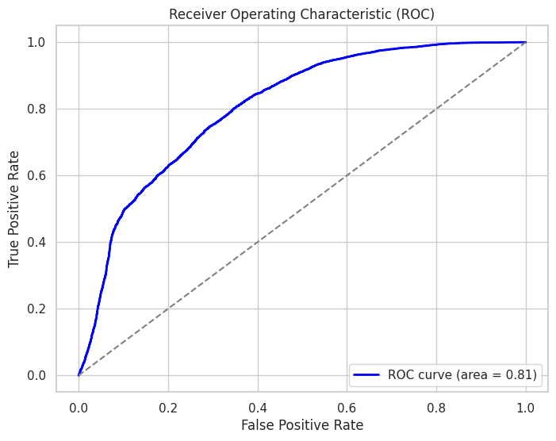
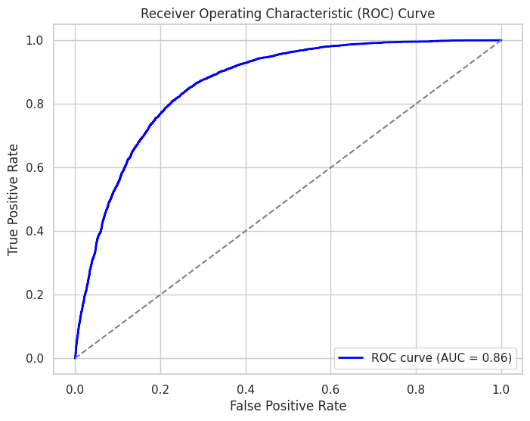

經過異常值和處理標籤類別不平衡的問題後，將全部特徵放入Random forest使用Feature importances找出重要特徵，並使用重要特徵當作SVC及LR模型的輸入特徵，接著做交叉驗證，但在交叉驗證上卻遇到了大麻煩，之後再產出績效標以及ROC AUC。
測試的結果表現普通，兩者比較的話LogisticRegression優於SVC，之後可嘗試GridSearchCV來尋找模型超參數等，進一步提升模型的能力，或嘗試Ensemble learning algorithm( RandomForest、XGBoost、LightGBM)。

